Стулья
IDIA Market LLP тел: 8 (727) 344 99 00 www.idiamarket.kz

 |  |  |  |  |  |  | Итого: | 0.00
№ | USU | Фото | Кол-во | Модель | Описание | Цена, тг | Кол-во | Сумма
 |  | Cтулья
1 | 9574 | 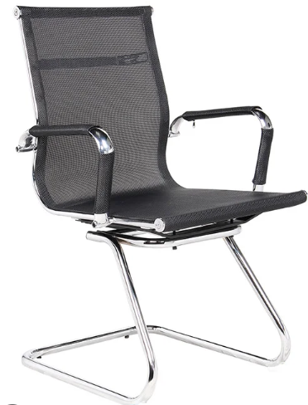 | 18 | Cтул "Slim" | Цвет: Черный Размеры: 1100*540*540 Материал: обивка сетка, крестовина хромированная, подлокотники хром с чехлами. Каркас: Хромированный Вес: 11,4 кг | 20,900.00 |  | 0.00
2 | 9575 | 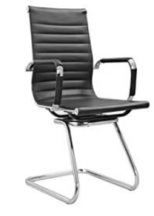 | 18 | Cтул "Slim PRO" | Цвет: Черный Размеры: 1100*540*540 Материал: обивка экокажа, крестовина хромированная, подлокотники хром с чехлами. Каркас: Хромированный Вес: 13 кг | 25,300.00 |  | 0.00
4 | 9582 | 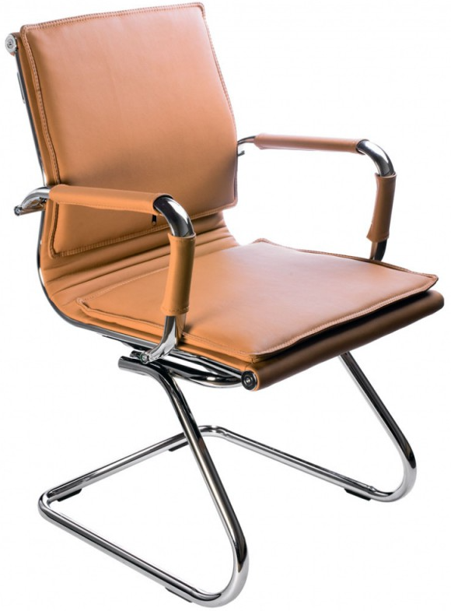 | 1 | Стул "Hi-tech" | Цвет: Коричневый Размеры: 1100*540*540 Материал: обивка экокажа, крестовина хромированная, подлокотники хром с чехлами. Каркас: Хромированный Вес: 13 кг | 49,500.00 |  | 0.00
3 | 9570 | 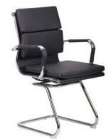 | 16 | Стул "Hi-tech PRO" | Цвет: Черный Размеры: 1100*540*540 Материал: обивка экокажа, крестовина хромированная, подлокотники хром с чехлами. Каркас: Хромированный Вес: 13 кг | 49,500.00 |  | 0.00
 |  | Кресла
5 | 9573 | 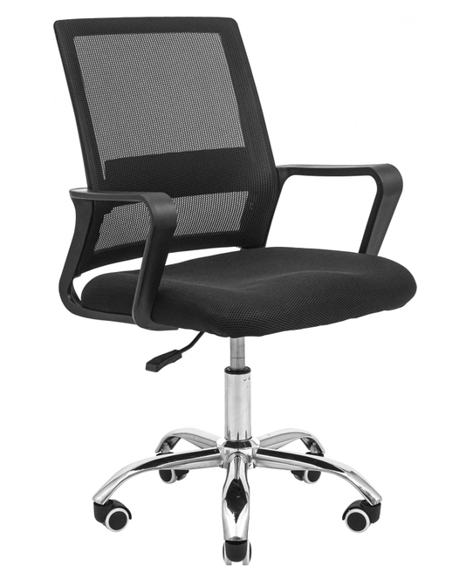 | 10 | Кресло "Prestige DC" | Цвет: Черный Размеры: 1020*560*570 Высота спинки: 600 мм Материал: обивка сетка, сиденье высокоэластичная, 4-х слойная поролоновая губка, крестовина хромированная, подлокотники PU. Регулировка высоты: (газлифт) Вес: 10 кг | 22,000.00 |  | 0.00
6 | 9569 | 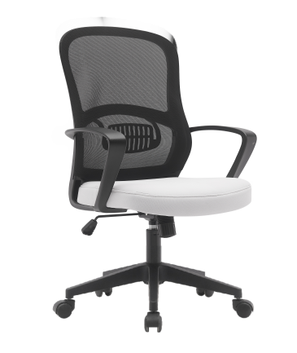 | 20 | Кресло "Comfort DC" | Цвет: Черно-белый Размеры: 1020*560*570 Высота спинки: 445 мм Материал: обивка сетка, сиденье высокоэластичная, 4-х слойная поролоновая губка, тканевое исполнение, крестовина и подлокотники PU. Регулировка высоты: (газлифт) Вес: 8,3 кг | 27,610.00 |  | 0.00
7 | 9576 | 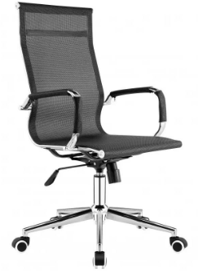 | 18 | Кресло "Slim DC" | Цвет: Черный Размеры: 1140*560*660 мм Материал: обивка сетка, крестовина хромированная, подлокотники хром с чехлами. Механизм качания с возможностью фиксации кресла в рабочем положении, мультиблок Регулировка высоты (газлифт) Ограничение по весу: 120 кг Вес: 15кг Размер упаковки 890*380*590 мм | 34,100.00 |  | 0.00
8 | 9577 | 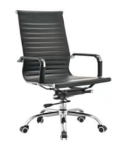 | 18 | Кресло "Slim DC PRO" | Цвет: Черный Размеры: 1180*560*660 мм Материал: обивка экокожа, крестовина хромированная, подлокотники хром с чехлами. Механизм качания с возможностью фиксации кресла в рабочем положении, мультиблок Регулировка высоты: (газлифт) Ограничение по весу: 120 кг Вес: 15кг Размер упаковки 890*380*590 мм | 36,300.00 |  | 0.00
9 | 9579 | 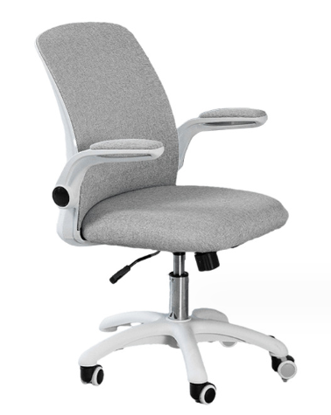 | 10 | Кресло "Glory DC" | Цвет: Серый Размеры: 980*570*550 мм Материал: обивка износостойкая ткань, крестовина PU Механизм качания с возможностью фиксации кресла в рабочем положении, мультиблок Вес: 12 кг | 36,300.00 |  | 0.00
10 | 9572 | 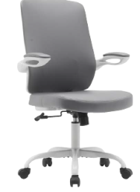 | 10 | Кресло "Glory DC PRO" | Цвет: Серый Размеры: 980*570*550 мм Материал: обивка экокожа, крестовина PU Механизм качания с возможностью фиксации кресла в рабочем положении, мультиблок Вес: 11 кг | 40,700.00 |  | 0.00
11 | 9831 | 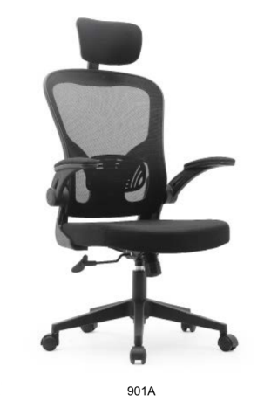 | 20 | Кресло "Prime DC" | Цвет: Черный Размеры: 1225*580*570 Высота спинки: 500 мм Материал: обивка сетка, сиденье высокоэластичная, 4-х слойная поролоновая губка, тканевое исполнение, крестовина и подлокотники PU. Регулировка высоты: (газлифт) Вес: 11,55 кг Размер упаковки: 600*290*590 мм | 41,800.00 |  | 0.00
12 | 9578 | 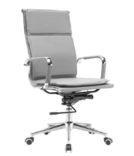 | 10 | Кресло "Hi-tech DC" | Цвет: Серый Размеры: 1180*560*660 мм Материал: обивка экокожа, крестовина хромированная, подлокотники хром с чехлами. Механизм качания с возможностью фиксации кресла в рабочем положении, мультиблок Регулировка высоты: (газлифт) Ограничение по весу: 120 кг Вес: 14кг Размер упаковки 890*380*590 мм | 63,800.00 |  | 0.00
13 | 9571 | 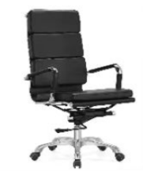 | 15 | Кресло "Hi-tech DC PRO" | Цвет: Черный Размеры: 1180*560*660 мм Материал: обивка экокожа, крестовина хромированная, подлокотники хром с чехлами. Механизм качания с возможностью фиксации кресла в рабочем положении, мультиблок Регулировка высоты: (газлифт) Ограничение по весу: 120 кг Вес: 14кг Размер упаковки 890*380*590 мм | 64,900.00 |  | 0.00
 |  |  |  |  |  |  |  | 0

